説明
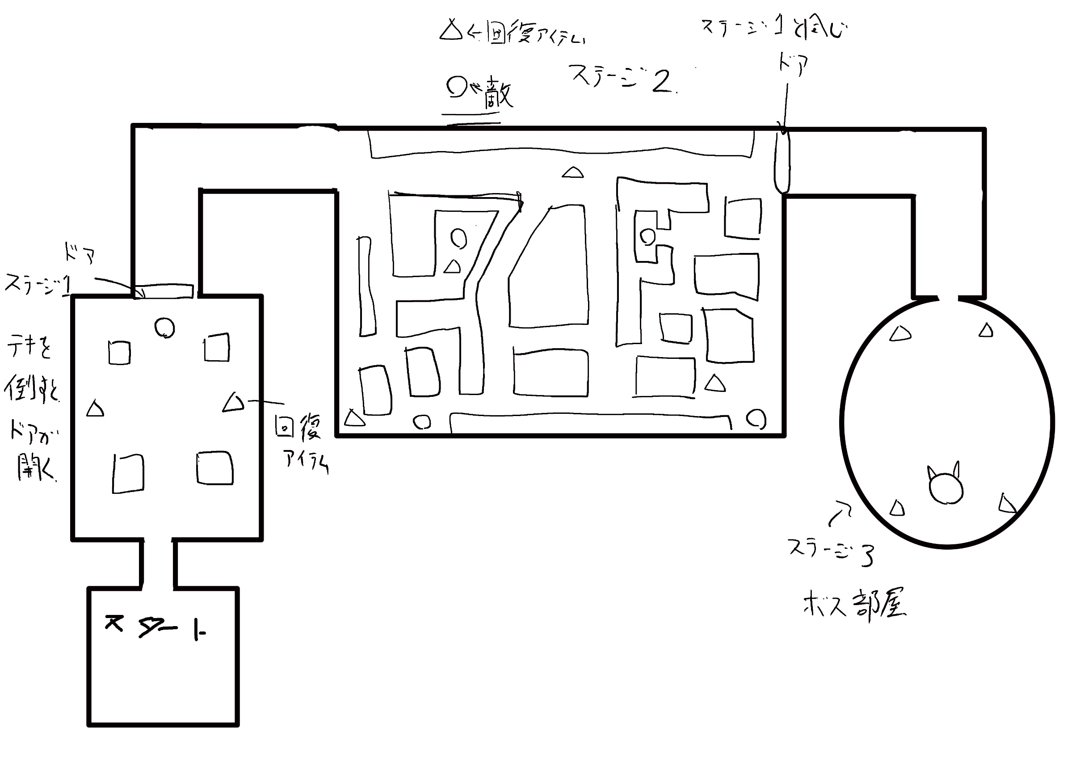
 |  |  |  | 始 終 を入力
オブジェクト | メソッド | メソッドの内容 |  |  |  |  |  | 5 | 6 | 7 | 8 | 9 | 10
キャラクタや | 機能の単位に作成 | 機能の内容
アイテム
ステージ
画面
などの単位毎に作成
行動 | 行動名 | 説明 | 詳しく | アッタックパリィ | ガードパリィ | 防御 | 回避
EnemyA 行動 | 待機 | 停止している時の行動 | ノードに泊まった時
 | 巡回 | 移動している時の行動 | ノード間を移動している時
 | 追跡 | プレイヤーを見つけた時の行動 | プレイヤーが視界に入っている時
 | 見失う | 見失った時の行動 | プレイヤーが視界外に出たり遮蔽で隠れた時
 | 戦闘 | 戦う条件がそろった時の行動 | 攻撃範囲内に入った時
 | スタン

EnemyA 戦闘時の行動 | 右薙ぎ払い | 右向きの弱攻撃 近距離 | 近距離では、薙ぎ払いが、優先度は一番上です。 | 〇 | 〇 | 〇 | 〇
 | 左薙ぎ払い | 左向きの弱攻撃 近距離 | 回し蹴りは、その次。 | 〇 | 〇 | 〇 | 〇
 | 右回し蹴り | 右向きの中攻撃 近距離 | 押し出しが最後。 | 〇 | 〇 | 〇 | 〇
 | 左回し蹴り | 左向きの中攻撃 近距離 | 遠距離は、近づくが優先されて、旋風脚はその次 | 〇 | 〇 | 〇 | 〇
 | 竜巻旋風脚タックル | 向きなしの強攻撃 遠距離 | 薙ぎ払いは、１回攻撃と３連攻撃がある。 | ✕ | ✕ | ✕ | 〇
 | 押し出し | 向きなしの強攻撃 近距離 | その他は、連続攻撃なし。 | ✕ | ✕ | ✕ | 〇
 | 防御 |  | 押し出しは、ノックバック効果がある。
 | 回避

EnemyA 待機時の行動 | 待機 | 止まるり、周りを見渡す | 止まる時間をランダムで決める。最高 ５秒（仮）。
 | 見渡す |  | ランダムの時間が、３秒以上だと見渡す。

EnemyA 巡回時の行動 | 移動 | 巡回ルートを移動 | 指定した巡回ルートを、移動する。

EnemyA 追跡時の行動 | 追跡 | プレイヤーを追いかける

EnemyA 見失う時の行動 | 探す | プレイヤーを見失った所まで、移動する。

EnemyA スタン時の行動 | 気絶 | 一定時間動きを止める。

行動 | 行動名 | 説明 | 詳しく | アッタックパリィ | ガードパリィ | 防御 | 回避
EnemyB 行動 | 待機 | 停止している時の行動
 | 巡回
 | 追跡
 | 見失う
 | 逃げる
 | 戦闘

EnemyB 戦闘時の行動 | 右薙ぎ払い | 右向きの弱攻撃 | 薙ぎ払いは３連攻撃しかなく、左右の優先度は半々 | 〇 | 〇 | 〇 | 〇
 | 左薙ぎ払い | 左向きの弱攻撃 | パンチは１回攻撃しかない。 | 〇 | 〇 | 〇 | 〇
 | 右パンチ(仮) | 右向きの弱攻撃 | パンチは、ガードをしていると受けるスタン値が増える。 | 〇 | ✕ | ✕ | 〇
 | 左パンチ(仮) | 右向きの弱攻撃 | 上攻撃と下攻撃は、アッタックパリーが出来ない | 〇 | ✕ | ✕ | 〇
 | 上攻撃(仮) | 上向きの中攻撃 | EnemyBのHPが半分以上で、プレイヤーが | ✕ | 〇 | 〇 | 〇
 | 下攻撃(仮) | 下向きの中攻撃 | 距離を取ると距離を詰めて来る。 | ✕ | 〇 | 〇 | 〇
 | 防御 | ダメージを減らす
 | 回避 | 攻撃を回避できる
 | 距離を詰める | プレイヤー距離を取ったら、距離を詰める

EnemyB 待機時の行動 | 待機 | 止まりあたりを見渡す | 止まる時間をランダムで決める。最長３秒
 |  |  | 必ず、周りを見渡す

EnemyB 巡回時の行動 | 移動 | 自由に移動する | 移動ノードをランダムにする。
 |  |  | 移動する前にいたノードに行く確率を減らす
EnemyB 追跡時の行動 | 追跡 | プレイヤーを追いかける | EnemyBが複数プレイヤーを追っていると、
 |  |  | 違うルートで追いかける。
EnemyB 見失う時の行動 | 探す | 見失った所まで行く。近くを少し探索する | 見失った所のノードと近いノードに移動する。

EnemyB 逃げる時の行動 | 逃げる | HPが半分を下回ったら、仲間の所に逃げる | 一番近い仲間の所まで逃げる。
 |  |  | 仲間とあったら、また、戦闘行動に移る。
行動 | 行動名 | 説明 | 詳しく | アッタックパリィ | ガードパリィ | 防御 | 回避
EnemyC 行動 | 待機
 | 巡回
 | 追跡
 | 戦闘

EnemyC 戦闘時の行動 | 右弱攻撃(仮) | 右向きの弱攻撃 | 右弱、左中、右中、左強の４種類の攻撃を | 〇 | 〇 | 〇 | 〇
 | 右中攻撃(仮) | 右向きの中攻撃 | ２つ組み合わせて２連攻撃をさせる。 | 〇 | 〇 | 〇 | 〇
 | 左中攻撃(仮) | 左向きの中攻撃 | 右の次は左にする。逆も同じで、左の次は右。 | 〇 | 〇 | 〇 | 〇
 | 左強攻撃(仮) | 左向きの強攻撃 | もちろん、１回だけの攻撃もある。 | 〇 | 〇 | 〇 | 〇
 | 遠距離範囲攻撃 | 方向なしの強攻撃 | 遠距離範囲攻撃は、パリィや防御が出来ない。 | ✕ | ✕ | ✕ | ✕
 | カウンター | 方向なしの強攻撃 | 攻撃した地点を中心に、円状に衝撃波が飛んでくる | ✕ | 〇 | 〇 | 〇
 | 防御 |  | 衝撃波は、ジャンプや範囲外でしか回避出来ない。
 | 回避 |  | カウンターは、防御したら、ノックバックするが、
 |  |  | ガードパリィをすると、ノックバックしなくなる。
 |  |  | カウンターは、防御が成功しないと発動しない
EnemyC 待機時の行動 | 待機 | 止まる。

EnemyC 巡回時の行動 | 移動 | ランダムに移動する | プレイヤーがエリアに入るまで、
 |  |  | ランダムに移動する。
EnemyC 追跡 | 追跡 | プレイヤーを追いかける。 | EnemyCは、プレイヤーを、見失わない。

EnemyA 優先度 | EnemyAは、近距離攻撃が最優先される。その次に遠距離攻撃、次に、防御、最後に回避。でも、防御と回避は殆ど出ないレベルに確率を低くする。 近距離の攻撃の優先度は、まず、弱攻撃の１回攻撃が優先され、次に、３連攻撃が優先される。その次に、中攻撃が優先される。 必要以上に近づいてきた場合、押し出しが最優先される。押し出しされたら、近づく行動より、遠距離攻撃が優先される。 ※ 優先とは、確率を高くする事ですか？それとも、必ずこの行動が先に出るようにするという意味ですか？

EnemyB 優先度 | EnemyBのHPが半分以上の場合、弱攻撃が最優先で、次に、回避が優先される、その次に、中攻撃が優先され、 さらにその次、追い打ちが優先される。最後に、防御が優先される。 EnemyBのHPが半分以下の場合、逃げる行動が最優先される。他の行動はほとんど出ない。 味方が近くにいると、いくらHPが減っていようと、優先度はHPが半分以上の場合と同じになる。 弱攻撃の優先度は、薙ぎ払いの３連攻撃が優先され、その次に、パンチが優先される。

EnemyC 優先度 | EnemyCは、近距離攻撃が最優先される。次に、防御が優先され、その次に回避が優先される。 最後に遠距離範囲攻撃が優先される。 近距離攻撃は、右弱、右中、左中、左強の４種類をランダムで発動する。それに加えて、４種類を２つ組み合わせて、右と左の、２連攻撃を作る。１回攻撃が優先され、２連攻撃はその次。 防御の後は、カウンターが半分の確率で発動する。

